상품제안서
타이틀리스트 HVC 4구 순금 볼마커세트 | 상품코드: S39910

 |  |  |  |  |  |  | 02-713-8555 | www.synergygift.co.kr
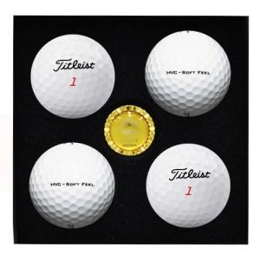

【상세/제작정보】 | <p><span style="font-size: 14pt;">※ 기본수량 미만 발주 진행시 별도 문의 바랍니다.</span></p><p><span style="font-size: 14pt;">※ 운임비 별도 발생 됩니다.</span></p>

【인쇄/포장옵션】 | 풀칼라, 볼마커 박인쇄 / 포장지포장

【공급단가】 | 수량 | 30~ | 75~ | 100~ | 300~ | 500~
*VAT별도 | 단가 | 26,600원 | 25,450원 | 25,100원 | 24,200원 | 23,800원

【상품 URL】 | https://www.synergygift.co.kr:443/src/goods_detail.php?gdno=39910

